ConsumirApipropia
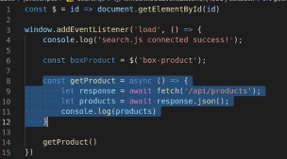

CrearAPI
https://api.github.com/users/Danicof123 |  | https://docs.github.com/rest/reference/users#get-a-user
REST: Representational State Transfer

Application Programing Interface (API)
URL que desvuelve informacion para que otro sistema lo consuma
Hay apis publicas (RESTCountries), semi-publicas(twiter) y privadas
ENDPOINT punto de conexion(url) para obtener la info que queremos

1-Separa la aplicación en 2: Por un lado, la interfaz de usuario, y por otro, todo lo que la aplicación provee
como servicio que la interfaz consume (hay URLs que se encargan de la interfaz, y otras URLs que se encargan
de proveer la info, ambas estan conectadas por medio de Apis (al conjunto de endpoints se le llama API)
2-Ubicacion de los recursos (solo hay una ruta (endpoint) para acceder a determinada info)
3-Stateless o “sin estado”(no almacena ningun dato de las solicitudes que hace el cliente, cada peticion es
tratada como nueva y de forma independiente-
4-Cacheable (El cacheo se implementa del lado del cliente)
JSON | Content-Type: application/json
RAW | Texto sin formato en particular (casi no se utiliza)
TEXT | Enviar HTML y CSS
URL-encoded | Datos codificados en forma de url (como un query string)
XLT
CREACION DE API PROPIA

1-Identificar el objeto Modelo con sustantivos-Definimos entidades y Colecciones (conjunto de recursos)
2- Crear URLs
3-Analizamos la extructura y buen diseño de que info devolver en cada uno de estos enpoint
4- asociar a los empoint con los metodos HTTP: get, post, put, patch, delete
get devuelve status code 200 y nos envia la info en un JSON
post devuelve status 201 con un Json que da el id de lo que se creo y un enlace para consultar
ese recurso por get

TRABAJAR CON APLICACION POSTMAN
A traves del navegador solo puedo acceder al metodo GET, con postman puedo utilizar POST, PUT Y DELETE

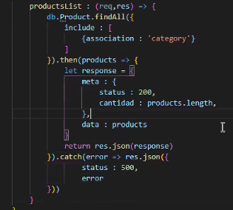
Listar todas las peliculas

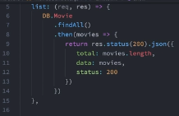

Mostrar detalle de una pelicula

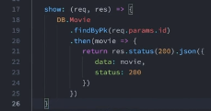

Crear una pelicula

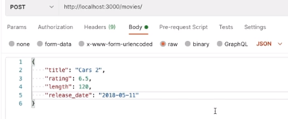

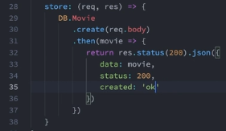

Borrar una pelicula

Me responde 1 si se hizo exitosamente

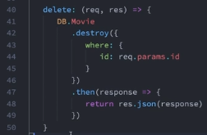

Metodo para realizar busqueda

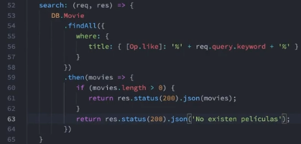

Mas info
https://restfulapi.net/
https://restfulapi.net/http-status-codes/

Api que me devuelve los mails de los usuarios
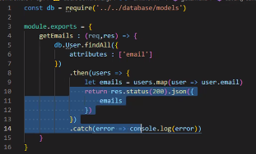

STATUS CODE
get | 200 ok
Post | 201 Created
Put | 201 Created
DELETE 204 NO CONTENT

https://developer.mozilla.org/es/docs...

1. Respuestas informativas (100–199),
2. Respuestas satisfactorias (200–299),
3. Redirecciones (300–399),
4. Errores de los clientes (400–499),
5. y errores de los servidores (500–599).

Errores de cliente

400 Bad Request
Esta respuesta significa que el servidor no pudo interpretar la solicitud dada una sintaxis inválida.
401 Unauthorized
Es necesario autenticar para obtener la respuesta solicitada. Esta es similar a 403, pero en este caso, la autenticación es posible.
402 Payment Required
Este código de respuesta está reservado para futuros usos. El objetivo inicial de crear este código fue para ser utilizado en sistemas digitales de pagos. Sin embargo, no está siendo usado actualmente.
403 Forbidden
El cliente no posee los permisos necesarios para cierto contenido, por lo que el servidor está rechazando otorgar una respuesta apropiada.
404 Not Found
El servidor no pudo encontrar el contenido solicitado. Este código de respuesta es uno de los más famosos dada su alta ocurrencia en la web.

Paginador
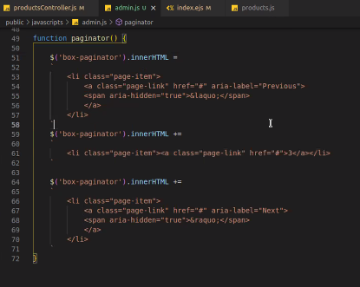
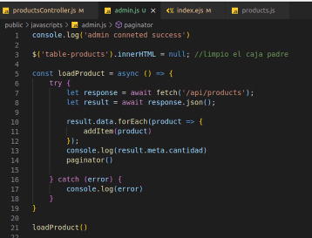
En el index.ejs vinculo el archivo admin.js

Bootstrap> components> pagination

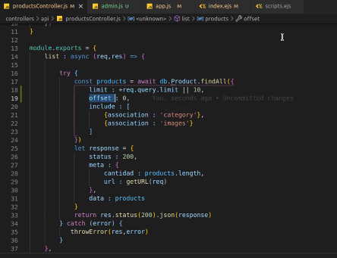

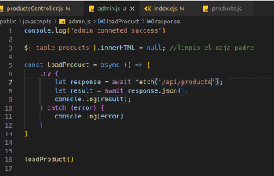

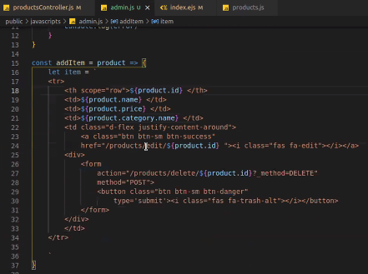

Caja paginadora en el index

V.Entorno&npm
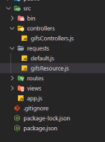
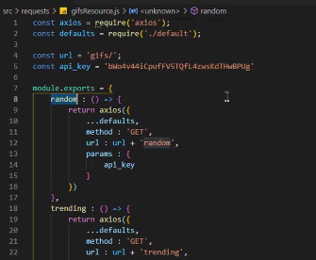
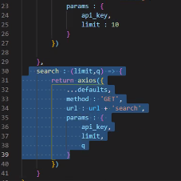
npm i dotenv

Creo el archivo en la raiz .env

en el config.js

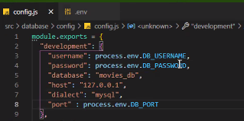

en el archivo .env creado

 | pongo lo real

En app.js

Tambin coloco esta misma linea en config.js

Lo incluyo en gitignore

creo una archivo en la raiz .env.example

 |  | b87d6c3e

 |  |  | como para aclarar un poco el tema de import en ves de require viene de la mano con todas las funciones nuevas de JavaScript ES6 y typeScript
 | actualizar los modules

npm uninstall node-fetch |  |  | si se usa import en el package json se tiene q poner type: module

npm install node-fetch@2.6.1 |  |  | ponerle extensiion .cjs al index y usar import en lugar de require

giphy => developer =>

ConsumirAPi
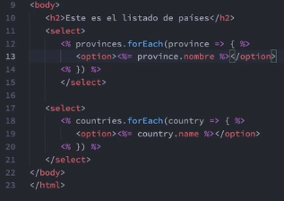
POSTMAN

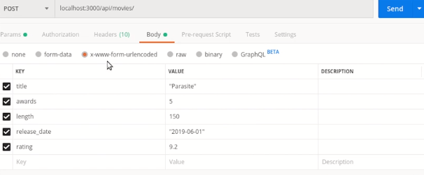

https://www.npmjs.com/package/node-fetch

Dentro del controllador lo requiero

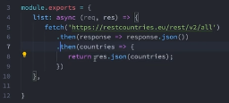

En fetch paso el empoint de la informacion que quiero consumir
Pruebo con un res.json en mi ruta si llega bien la informacion

Luego doy los pasos para renderizar una vista con esa info
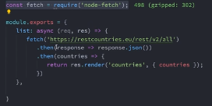

en la vista llamada ‘countries’ le envio la info de la Api en la varible {countires}

En la vista

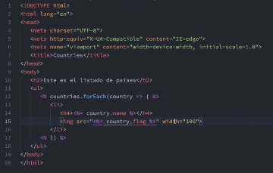

Si quiero consumir dos apis

renderizar resultados dentro de un select

try catch
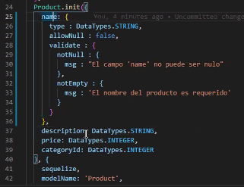
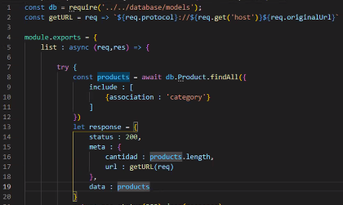
 | 200 299 -> Ok
 | 300 - 399 -> Redirecciones
 | 400 - 499 -> Recurso no encontrado
 | 500 - 599 -> Errores en el servidor

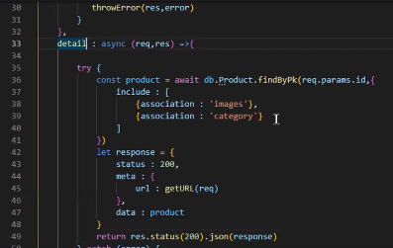
inmediatamente debajo del metodo detail, para
indicar si el parametro que ingreso el cliente no es correcto

Hago el error como una funcion

Hago las rutas
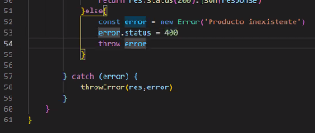

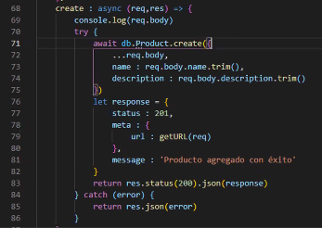
Antes de las rutas en el app.js tienen que estar estos middleware
para que pueda tomar lo que me ingresa por un formulario

https://sequelize.org/master/manual/validations-and-constraints.html

JavaScritp
Vincular un archivo en el HTML

Objeto window (viewport) |  | Para trabajar con la ventana del navegador

window.location.href=
window.heigth y window.width
document | Trabajar con el contennido del documento

document.bgColor
document.styleSheets

https://developer.mozilla.org/es/docs/Web/API/Document
https://developer.mozilla.org/es/docs/Web/API/Window

DOM SELECTORES

TRAER UNA SOLA ETIQUETA

QuerySelectorAll = trae todas las etiquetas con la clase que elijamos

puede trabajarse como un array

Puedo haceruna validacion si los elementos de un HTML no estan en
otro HTML en el que llamo al mismo archivo javascript

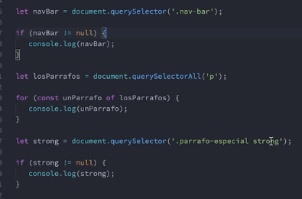

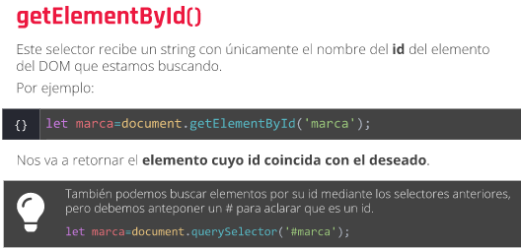

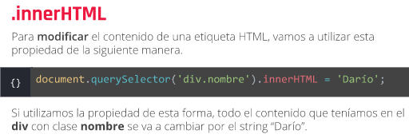

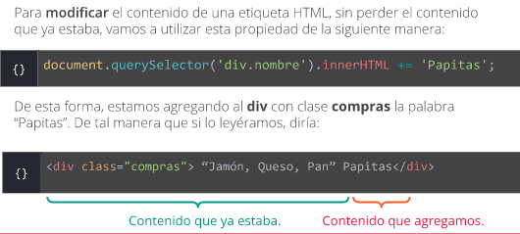

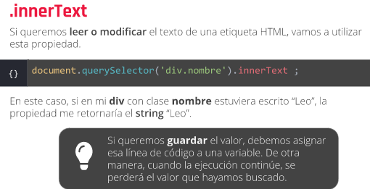

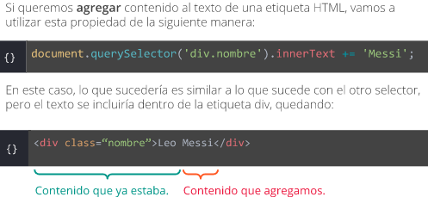

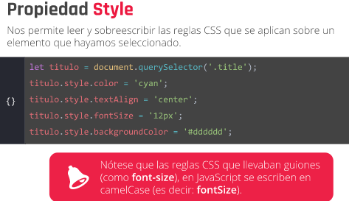

Otras formas de cambiar contenido de HTML desde javascript
https://flowcode.com/p/zSe8smYz

MODIFICANDO ESTILOS

5 MINUTOS

